Лист1
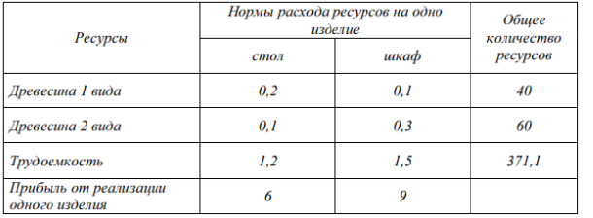
Лаб 1 Задача 1

 | x1 - стул | x2 - шкаф |  | Целевая
 | 103 | 165 |  | 2103 | макс
Прибыль | 6 | 9

Требуется для производства (система ограничений)
 | x1 | x2
Древесина1 | 0.2 | 0.1 | <= | 40 | 37.1
Древесина2 | 0.1 | 0.3 | <= | 60 | 59.8
Трудоемкость | 1.2 | 1.5 | <= | 371.1 | 371.1

